상품제안서
친환경 종이부채 종이살 (손잡이종이) 신형 안전살 중형 | 상품코드: F26630

 |  |  |  |  |  |  | 02-412-0044 | www.easy1.co.kr
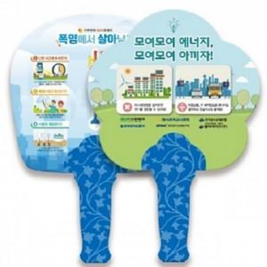

【상세/제작정보】 | 인쇄 비용 별도문의. (양면UV옵셋8도인쇄(단면4도))

【인쇄/포장옵션】 | / 포장불가능

【공급단가】 | 수량 | 1,000~ | 2,000~ | 3,000~ | 5,000~ | 10,000~
*VAT별도 | 단가 | 710원 | 700원 | 680원 | 660원 | 630원

【상품 URL】 | http://www.easy1.co.kr/src/goods_detail.php?gdno=26630

